GPU配置规则
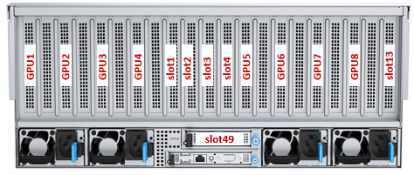
G7460 M6 GPU配置规则
1. 对于GPU和硬盘背板组合搭配的情况，先配置硬盘背板，后配置GPU，最大支持GPU数量取决于背板配置后剩余槽位资源 2. 在安排PCIE槽位时，GPU卡优先于其他PCIE卡安装（阵列卡、网卡等） 3. 根据散热条件，8GPU安装槽位推荐：Slot5-Slot6-Slot7-Slot8-Slot9-Slot10-Slot11-Slot12 4. 根据散热条件，10GPU安装槽位推荐：Slot1-Slot3-Slot5-Slot6-Slot7-Slot8-Slot9-Slot10-Slot11-Slot12 6. 在PCIE资源允许的条件下，GPU均要求安装在x16带宽槽位，8张及以上GPU配置才可以使用x8槽位
8GPU配置规则

DIMM安装规则
